淘宝截图
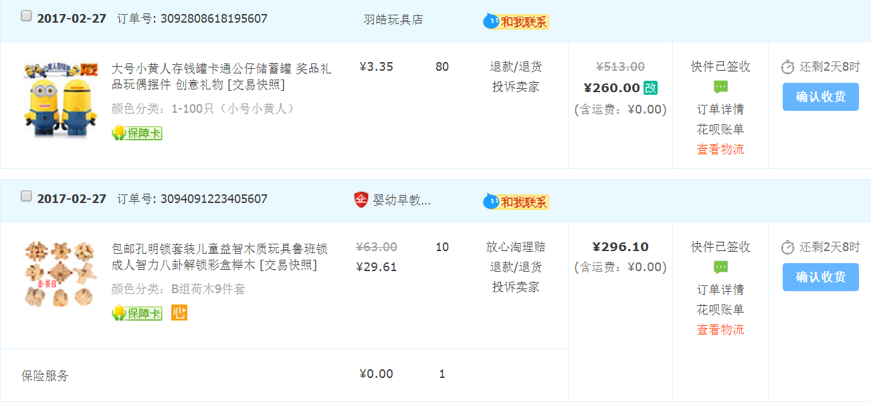
品名 | 金额
小黄人存钱罐 | 260.00元
孔明锁套装 | 296.10元
肥皂 | 156.00元
故宫文创 | 3370.00元
行李牌 | 172.00元
环保袋 | 300.00元
丝绸画卷 | 223.00元
文房四宝 | 299.00元
书签 | 4775.00元
蓝丁胶 | 40.00元
钱包+屏风 | 440.14元

总计 | 10331.24元

